note
Note indicative pour l'examen d’équivalence* au cours facultatif d’italien de 11e année
Pour chaque case blanche, indiquer le total des points obtenus.

Compréhension de l'écrit |  | / | 22 | pts
Production de l'écrit et Fonctionnement de la langue |  | / | 30 | pts
Production de l'oral |  | / | 20 | pts
Global
Seuil de suffisance (note 4) |  |  |  |  | 66.67%

 |  |  | Note :
*Examen consultable sur www.vd.ch/exequi
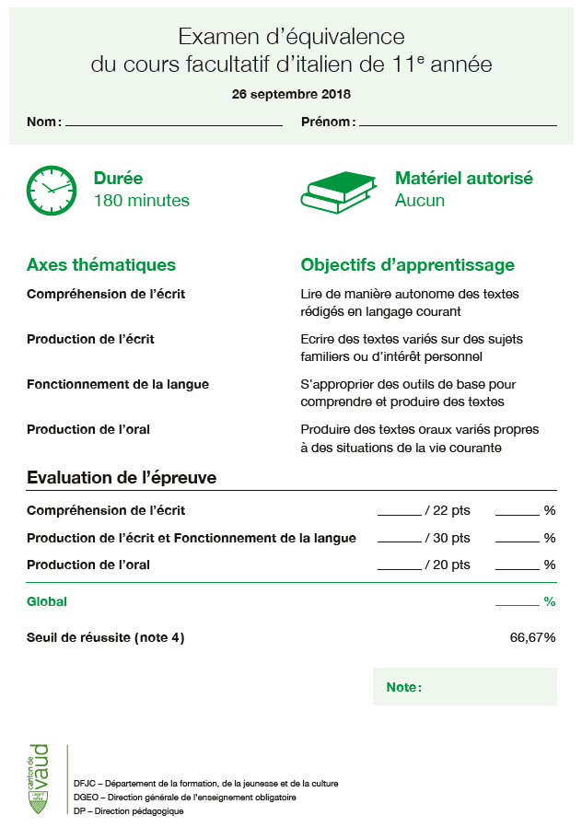
 | Barème
 | 93.33% |  |  | 6
 | 86.67% |  |  | 5.5
 | 80.00% |  |  | 5
 | 73.33% |  |  | 4.5
 | 66.67% |  |  | 4
 | 55.56% |  |  | 3.5
 | 44.44% |  |  | 3
 | 33.33% |  |  | 2.5
 | 22.22% |  |  | 2
 | 11.11% |  |  | 1.5
 | 0.00% |  |  | 1

